1
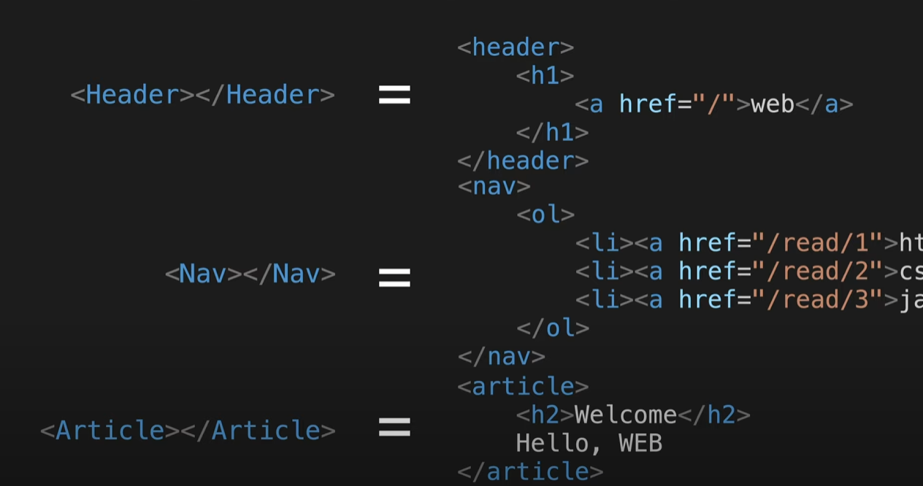
class vs function

 | react 핵심
복잡한 코드는 숨기고 개발자가 만든 태그로 대체한다. | 사용자정의태그 만들기가 핵심 = 부품

3
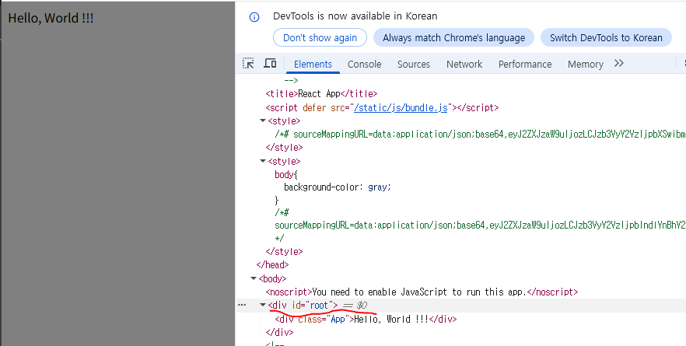
src/index.js | 입구파일

import App from './App';
import reportWebVitals from './reportWebVitals';
const root = ReactDOM.createRoot(document.getElementById('root'));
root.render(
<React.StrictMode>
<App />
</React.StrictMode>
);
./App = App.js 즉, js가 생략

 |  |  | public/index.html |  | <div id="root" style="border:10px solid red"></div>
 |  | 배포
 |  | npm install -g serve
 |  | npx serve -s build |  | 이것만 해도 serve없으면 자동설치 y누름 됨

